本紙
◆経緯
9/26には、打ち合わせにより、POTTSのチャットボット関連には認識齟齬があり、
本資料をまとめて、再度ご確認すること。

◆宿題

・AI導入について、無料版は少ない、有料契約
⇒AIについて、無料版により、今回GCPを利用しておりますので、次のDialogFlowでご実現すること。

・Dialogflowの実現をご確認？

・チャットボットとヘルプは、別売りでプランを作ってほしい
⇒汎用的な画面と、API等を作って、ほかの会社でも売れるようにしてください。
Biz-X AIナレッジAgent
チャットボット用のアプリ
Wordpress

◆結論
案１について、Flutterに限りのことはあり、汎用的なものではありません。
あと、Flutter→DialogFlow→CMS（WordPress）という流れが二重転送になり、
案２のCMS→DialogFlowにより複雑ですので、案１の実現優先順位を下げます。
案１： | Potts内部にチャットボットを構築 |  | ・Flutterで構築できたものは、ほかの言語で作った画面(Wordpressとか、SP・PC両側)を表示できるかどうかを要確認？
Biz-X Potts
CMS
CMS(Wordpress)

 |  |  | 送信ボタン

 |  |  | 内容返し

チャットボット
チャットボット

 | メリット：Flutter自身は、Google会社の言語で、DialogFlowとの相応性はよい
 | デメリット：将来的にほかの会社の提供してほしければ、独立的なDB配置が必要になるかも

案２： | CMS内部にチャットボットを構築

Biz-X Potts
CMS(Wordpress)
Biz-X Pottsの環境依存
（Flutter）
チャットボット
 |  |  | 内容返し

 |  |  | 遷移ボタン

チャットボット

 |  | Flutter |  | ・WordPressの主な技術要素
 |  |  |  | テーマ：Astra
 |  |  |  | プラグイン：BetterDocs、Autoptimize、Smush、WP Super Cache、UpdraftPlus、Wordfence Security、Loginizer、Sucuri Security

Dialogflow Google
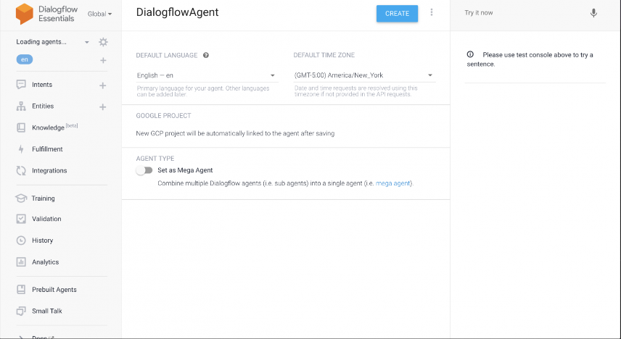
◆紹介
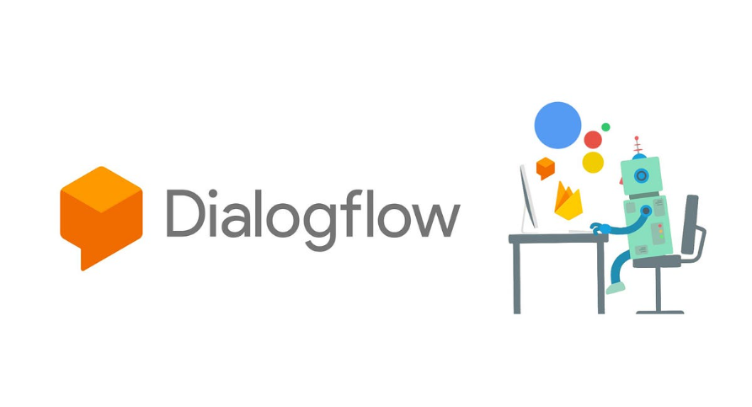
 |  |  |  | Dialogflow:
 |  |  |  | Google AI で最先端の会話エージェントを作成しましょう。Dialogflow CX（Advanced）と
 |  |  |  | Dialogflow ES（Standard）の 2 つのエディションをご用意しています。
 |  |  |  | Vertex AI Agent Builder には生成 AI 用の組み込みの統合機能が含まれています
 |  |  |  | 新規のお客様には、Dialogflow で使用できる無料クレジット $300 分を差し上げます。

 |  |  |  | 利点：
 |  |  |  | 1.Google の最先端の AI を活用して、お客様との直感的で豊かな会話を実現
 |  |  |  | 2.chatbot と voicebot の両方に対応した、単一の包括的な開発プラットフォーム
 |  |  |  | 3.Dialogflow を使用して構築を行う 150 万人を超える開発者のコミュニティに参加
 |  |  |  | 4.Contact Center AI ソリューションの一部である Dialogflow を使用して、優れた CSAT を実現
 |  |  |  | 5.Dialogflow UI から Vertex AI Agent Builder を使用して、数回のクリックでエージェントをスピンアップ

 | バージョン： |  |  | ・自然で正確なやりとり
 | Dialogflow ES | ⇐中小規模開発に向け、今回利用予定 |  | Google アシスタントにも採用されているディープ ラーニング技術で構築された仮想エージェントを使用して、
 | Dialogflow CX | ⇐大規模開発に向け |  | より自然なカスタマー エクスペリエンスを実現できます。これにより、補足的な質問がなされるマルチターンの会話にも対応できます。

 | ・Dialogflow Essentials (ES) Edition は、標準の ES エージェント タイプを提供する従量課金制 |  |  | ・迅速に構築し、ユニバーサルにデプロイ
 | のエディションです。このエディションでは、本番環境に対応した割り当てと |  |  | 生成 AI、ビジュアル ビルダー、ビルド済みエージェントを使用して、開発時間を数日から数分に短縮します。
 | Google Cloud サポートによるサポートが提供されます。 |  |  | その後、ウェブ、モバイル、メッセージング サービスなどのカスタマー エクスペリエンス チャネル全体に簡単にデプロイできます。

 | ・Dialogflow Customer Experience (CX) Edition は、高度な CX エージェント タイプを提供する |  |  | 手軽な管理とスケーリング
 | 従量課金制のエディションです。CX Edition では、本番環境に対応した割り当てと |  |  | エンドツーエンドの CI / CD（バージョニングと継続評価）とフローベースのモジュールにより仮想エージェントを簡単に管理できます。
 | Google Cloud サポートによるサポートが提供されます。 |  |  | このモジュールでは、エージェントごとに最大 20 個の独立したフローと 40,000 個のインテントまでスケールアップできます。
 | ※無料のTrial EditionはDialogflow ESに含まれています

◆利用シーン
 | ①カスタマーサービス向けのVoicebot
 | スケジュールの予約、一般的な質問への回答、お客様からの簡単なリクエストへの対応など
 | のタスクを実行できるインタラクティブ音声レスポンス（IVR）や仮想エージェントを構築することで、
 | 即時的な会話形式のセルフサービスを 24 時間年中無休で提供し、より複雑な問題については人間のエージェントにシームレスに引き継ぎます。

Speech-To-Text


Telephony
Partner
Virtual Agent
Text-To-Speech

感情分析

今回分と同じ

 | ②B2Cの会話用のチャットボット
 | いつでも、世界中のどこからでも、お好きなプラットフォームでお客様とやり取りできます。
 | テキスト仮想エージェントは、一般的な質問、または特定の情報へのアクセスといったお客様の要望に即時に対応し、
 | 迅速かつ正確な回答を求めるお客様にご満足いただけるエクスペリエンスをお届けします。

Dialogflow
Messenger
chat widget
Virtual Agent
感情分析

Customer Client chat widget

実装分
サービス提供分
CMS
 |  |  |  |  |  | 新た構築必要なもの（ヘルプ等の資料）
◆実現 |  |  | コントローラー必要 |  | Google | （訓練の自動：資料を読み込みは実現可能）


ナレッジデータベース
（既存のシステムのＤＢ）

自動的に訓練して、
訓練後のものは、チャットボットのDBに反映してほしい

チャットボット
データベース

 | 実現実例イメージ

付録_CXとESの違い
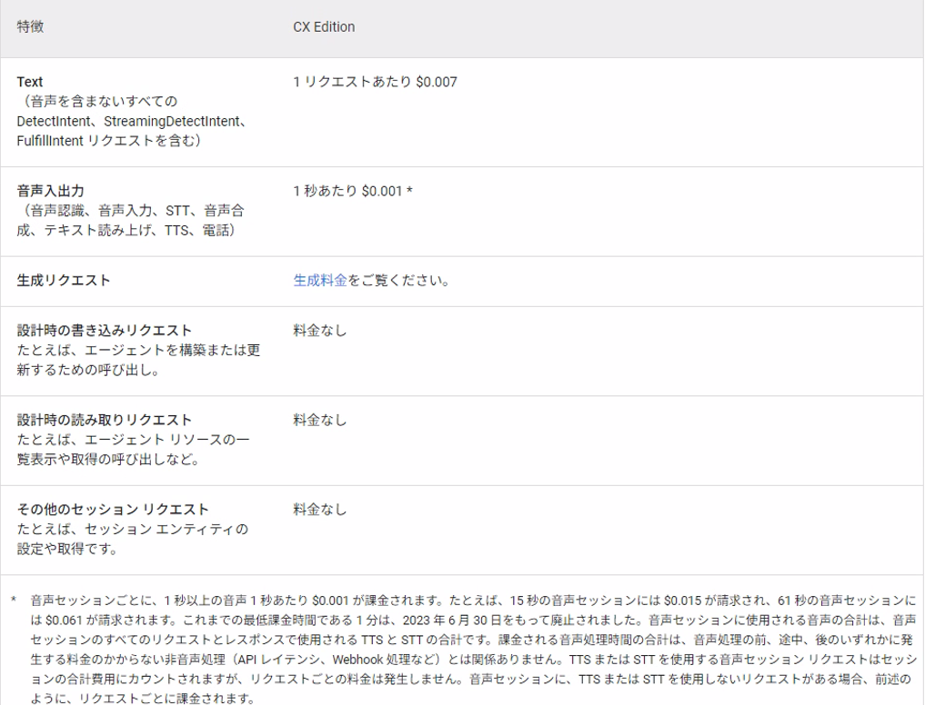
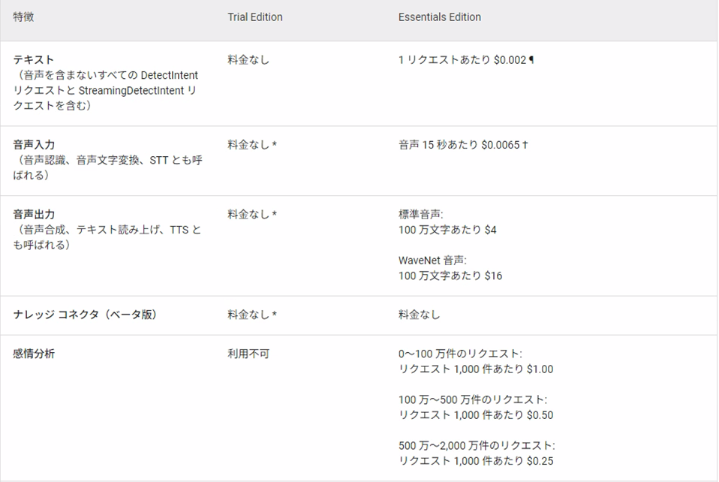
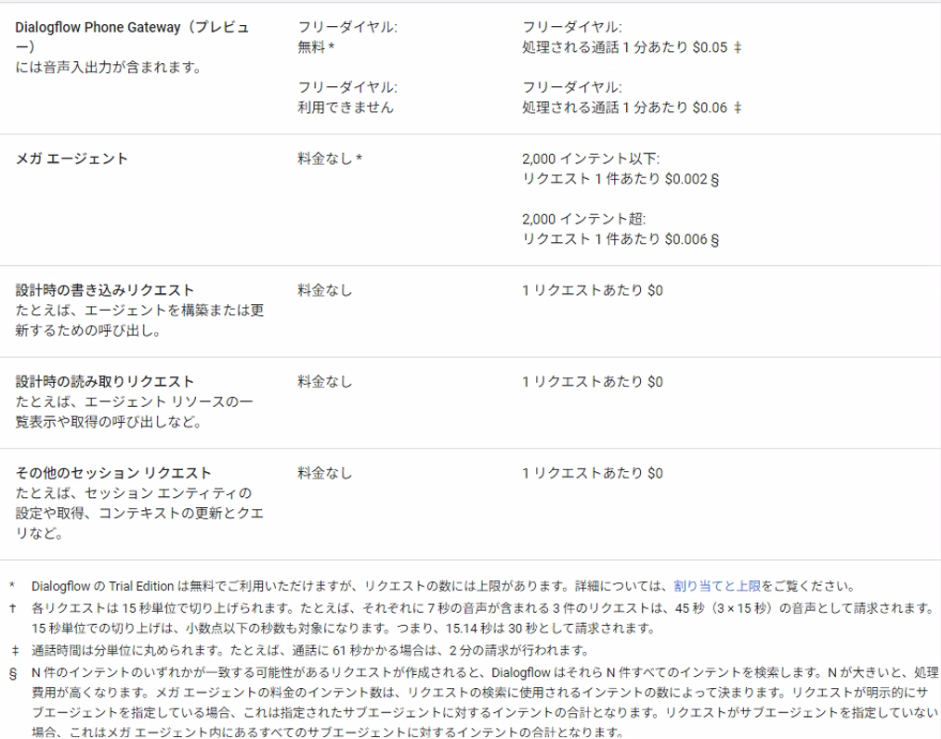
◆特長
 | Dialogflow は複数のエディションで利用できます。エージェントのタイプ、機能、料金、割り当てはエディションごとに異なります。

 |  | Dialogflow CX | Dialogflow ES（Essentials）
 | 特長 | 大規模または複雑な用途向けの特に革新的な機能を持つ高度なエージェント。 | 小規模から中規模、シンプルからやや複雑な用途向けのスタンダードなエージェント。
 | 多言語のサポート: グローバルなユーザーベース / 顧客ベースとの連携 | 30 以上の言語と言語変種をサポート | 30 以上の言語と言語変種をサポート
 | アナリティクス: エージェントのパフォーマンスと顧客エンゲージメントについての分析情報を取得 | 高度なパフォーマンスダッシュボード カスタムダッシュボードへのデータのエクスポート状態ベースの可視化 | パフォーマンスダッシュボード カスタムダッシュボードへのデータのエクスポート
 | オムニチャネルの統合: 一度の構築で、コンタクト センターとデジタル チャネル全体にデプロイ | ウェブ、モバイル、メッセンジャーなどのデジタルチャネルの統合 高度なワンクリックテレフォニー統合 | Googleアシスタント、Slack、Twitterなどの一般的なチャネルとの統合 ワンクリックテレフォニー統合
 | ビルド済みエージェント: 一般的なユースケースを対象とするエージェントのライブラリを使用して、本番環境への移行を加速 | 9 つの本番環境対応エージェント:通信、小売、金融サービス、旅行など、さまざまな業界のユースケースに最適 | 外食、ホテルの予約、ナビゲーション、IoTなどにおける会話を構築するための 40 以上のテンプレート エージェント
 | 高度な AI: Google Research が開発した最上位クラスの機械学習モデルを活用 | 最先端のBERTベースの自然言語理解（NLU）モデル 最先端の音声認識と音声合成モデル | 標準高品質の自然言語理解（NLU）モデル 最先端の音声認識と音声合成モデル
 | ビジュアル フロー ビルダー: インタラクティブなビジュアル フローで作業を迅速に確認、把握、編集、共有 | ビジュアルステートマシンの直感的なビジュアルビルダーを使用して、開発時間を30%短縮 | フォームベースのbotビルダー
 | 状態ベースのモデル: トピックの切り替えと、複雑なフローの管理を容易に | インテントを再利用し、移行やデータの状態を直感的に定義 | 単純なユースケース向けのフラットなデータモデル
 | 補足的な質問: 会話の逸脱に対処したあとの、主要なフローへのスムーズな軌道修正 | 軽微な会話の迂回を簡単に定義および検出できるモデル | 非対応
 | ネイティブ IVR 設定: Contact Center AI のデプロイに合わせて最適化 | DTMF、人間のエージェントへの引き継ぎ、割り込み、音声タイムアウトなどの設定をサポート | 非対応
 | フローベースのモジュール: エージェントを簡単に管理し、独立したフローで同時に作業 | 最大20個の独立した会話フローと40,000個のインテントをサポート インテントとトレーニングフレーズをフロー間で共有 | 20,000個ものインテントを持つサブエージェントを最大10個サポート サブエージェント間で共有されないインテントとトレーニングフレーズ
 | テスト: エージェントの品質を評価してバグを特定し、回帰を防止 | 高度なマルチターンシミュレータ 継続評価のためのテストケースの作成と管理 | 標準シミュレータ テストケースはサポートされていません
 | エンドツーエンドの管理: Dialogflow 内でエージェント管理のすべてのニーズに対応 | テストとデプロイ用のフローレベルのバージョンと環境のサポート テストとトラフィック分割をネイティブでサポート | 基本的なバージョン/環境のサポート テストと仮想エージェントの評価はサポートされていません
 | Speaker ID: 声紋認証を活用したユーザーの識別と検証 | 声だけでユーザーを素早く識別 追加の検証レイヤでセキュリティを強化 PINやパスコードを不要にして、ユーザーの不満を解消 | 非対応

◆料金

